Detalle pago licencias
DETALLE INGRESOS POR TRANSFERENCIA BANCARIA A LA F.G.H. : LICENCIAS EQUIPOS, JUGADORES/AS, ENTRENADORAS/ES Y OTROS/AS |  |  |  |  |  |  |  |  |  |  |  |  |  | TEMPORADA 2019-2020
El importe de las licencias no incluye MUTUA, a gestionar y/o pagar por cada club, remitiendo a F.G.H. justificantes de pago (MUTUA) o incripciones (XOGADE).
A remitir por mail a F.G.H. conjuntamente con el resto de documentación relacionada en la circular: dtecnica@fghockei.es secretaria@fghockei.es |  |  |  |  |  |  |  |  |  |  |  |  |  | V0.1

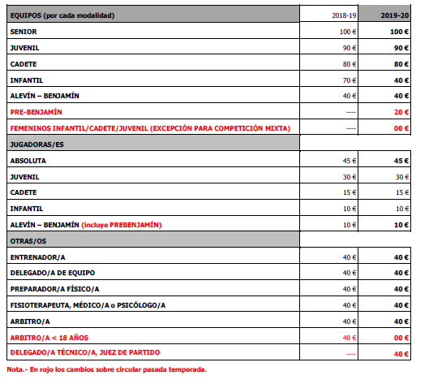
CLUB |  |  |  |  |  | NIF |  |  |  |  | FECHA TRANSFERENCIA
 |  |  |  |  |  |  |  |  |  |  | Nº Cuenta bancaria F.G.H.: ES58 2080 5134 1630 4003 5144
NORMAS | 100€ senior / 90€ juvenil / 80€ cadete |  |  |  |  | 45€ senior / 30€ juvenil / 15€ cadete / 10€ resto |  |  |  |  | Solo en máxima categoría del club |  |  | Solo en máxima categoría del club
 | 0€ equipo femenino s/excepción sin mínimo de jugadoras |  |  |  |  | 0€ => 2da modalidad mismo club
 | 40€ infantil/alevín/benjamín y 20€ prebenjamín |  |  |  |  | 9€ => 2da modalidad diferente club |  |  |  |  | (válida para categorías inferiores) |  |  | (válida para categorías inferiores)

CATEGORÍA | MODALIDAD | GÉNERO | LICENCIAS EQUIPOS |  |  | LICENCIAS JUGADORAS/ES |  |  |  |  | LICENCIAS ENTRENADORAS/ES |  |  | LICENCIAS OTRAS/OS
 |  |  | Nº | €/LIC | € | <6 >16 AÑOS MUTUA |  | 6-16 AÑOS XOGADE |  | € | Nº | €/LIC | € | Nº | €/LIC | €
 |  |  |  |  |  | Nº | €/LIC | Nº | €/LIC

SENIOR | SALA | Femenino |  | 100 € | 0 € |  | 0 € |  |  | 0 € |  | 40 € | 0 € |  | 40 € | 0 €
 |  | Masculino |  | 100 € | 0 € |  | 0 € |  |  | 0 €
 | HIERBA | Femenino |  | 100 € | 0 € |  | 45 € |  |  | 0 €
 |  | Masculino |  | 100 € | 0 € |  | 45 € |  |  | 0 €

JUVENIL | SALA | Femenino |  | 90 € | 0 € |  | 0 € |  |  | 0 € |  | 40 € | 0 € |  | 40 € | 0 €
 |  | Femenino EXC |  | 0 € | 0 € |  | 0 € |  |  | 0 €
 |  | Masculino |  | 90 € | 0 € |  | 30 € |  |  | 0 €
 | HIERBA | Femenino |  | 90 € | 0 € |  | 30 € |  |  | 0 €
 |  | Femenino EXC |  | 0 € | 0 € |  | 30 € |  |  | 0 €
 |  | Masculino |  | 90 € | 0 € |  | 0 € |  |  | 0 €

CADETE | SALA | Femenino |  | 80 € | 0 € |  |  |  | 15 € | 0 € |  | 40 € | 0 € |  | 40 € | 0 €
 |  | Femenino EXC |  | 0 € | 0 € |  |  |  | 0 € | 0 €
 |  | Masculino |  | 80 € | 0 € |  |  |  | 15 € | 0 €
 | HIERBA | Femenino |  | 80 € | 0 € |  |  |  | 0 € | 0 €
 |  | Femenino EXC |  | 0 € | 0 € |  |  |  | 0 € | 0 €
 |  | Masculino |  | 80 € | 0 € |  |  |  | 0 € | 0 €

INFANTIL | SALA | Femenino |  | 40 € | 0 € |  |  |  | 0 € | 0 € |  | 40 € | 0 € |  | 40 € | 0 €
 |  | Femenino EXC |  | 0 € | 0 € |  |  |  | 0 € | 0 €
 |  | Masculino |  | 40 € | 0 € |  |  |  | 0 € | 0 €
 | HIERBA | Femenino |  | 40 € | 0 € |  |  |  | 10 € | 0 €
 |  | Femenino EXC |  | 0 € | 0 € |  |  |  | 10 € | 0 €
 |  | Masculino |  | 40 € | 0 € |  |  |  | 10 € | 0 €

ALEVÍN y BENJAMÍN | SALA | Mixto |  | 40 € | 0 € |  |  |  | 10 € | 0 € |  | 40 € | 0 € |  | 40 € | 0 €
 | HIERBA | Mixto |  | 40 € | 0 € |  |  |  | 0 € | 0 €

PRE-BENJAMÍN | SALA | Mixto |  | 20 € | 0 € |  | 10 € |  | 10 € | 0 €
 | HIERBA | Mixto |  | 20 € | 0 € |  | 0 € |  | 0 € | 0 €
 |  |  | Pto. 1.1.1 |  |  | Pto. 1.1.2 |  |  |  |  | Pto.1.1.3 |  |  | Pto. 1.1.4
TOTAL | 0 € |  | Equipos.- |  | 0 € | Jugadoras/es.- |  |  |  | 0 € | Entrenadoras/es.- |  | 0 € | Otros/as.- |  | 0 €

Importe licencia |  | 45 | 30 | 15 | 10
2da licencia mismo club |  | 0 | 0 | 0 | 0
2da licencia distinto club |  | 9 | 9 | 9 | 9
Fecha mínima |  | 2019-08-01
Fecha máxima |  | 2020-08-01

 |  |  | 1
 |  |  | 2
 |  |  | 3

Detalle pago mutua
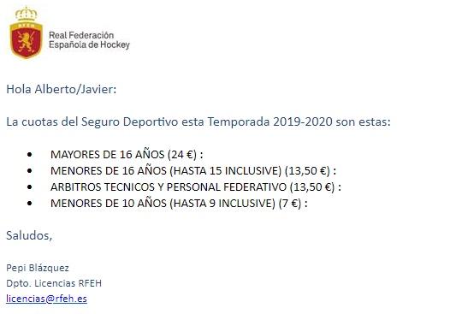
DETALLE INGRESOS POR TRANSFERENCIA BANCARIA A LA R.F.E.H.: MUTUA DEPORTIVA
Indicar en la transferencia el club que paga y lo que paga
Remitir a la F.G.H. el justificante de la transferencia bancaria y el presente detalle

NOMBRE DEL CLUB: | ALBOR
NIF:
FECHA TRANSFERENCIA: | 2019-09-12
 | Cuenta Bancaria RFEH ES67 0081 0108 5300 0109 7513

CATEGORÍA | GÉNERO | JUGADORAS/ES
 |  | > 16 AÑOS MUTUA |  | < 6 AÑOS MUTUA |  | €
 |  | Nº | €/LIC | Nº | €/LIC

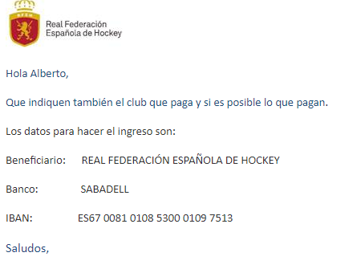
SENIOR | Femenino | 0 | 24.00 € |  |  | 0 €
 | Masculino | 0 | 24.00 € |  |  | 0 €

JUVENIL | Femenino | 0 | 24.00 € |  |  | 0 €
 | Femenino EXC | 0 | 24.00 € |  |  | 0 €
 | Masculino | 0 | 24.00 € |  |  | 0 €

PRE-BENJAMÍN | Mixto |  |  | 0 | 7.00 € | 0 €

OTROS/AS NO JUGADORES/AS |  | 0 | 13.50 € |  |  | 0 €

 |  | TOTAL.- |  |  |  | 0 €

